应收账款分析模型
开票日期 | 发票号码 | 公司名称 | 应收金额 | 付款期
2002-01-02 | 11456 | A公司 | 50000.00 | 30
2002-03-05 | 22451 | B公司 | 25000.00 | 20
2002-05-04 | 65423 | D公司 | 12500.00 | 60
2002-07-11 | 45216 | E公司 | 45452.00 | 40
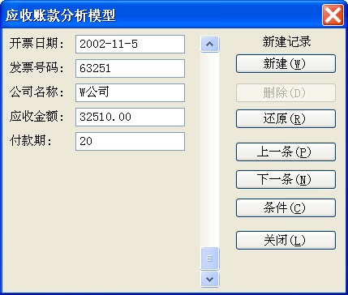
2002-09-03 | 45456 | G公司 | 2450.00 | 30
2002-10-10 | 45123 | H公司 | 12350.00 | 50
2002-11-02 | 12655 | F公司 | 32000.00 | 20
2002-11-05 | 63251 | W公司 | 32510.00 | 20

应收账款账龄分析表
应收账款账龄分析表
 | 2033-11-01
账龄 | 应收金额 | 百分比（％）
未到期 | 16350 | 14.37%
0～30 | 2450 | 2.15%
应收账款账龄分析图
30～60 | 0 | 0.00%
60～90 | 40000 | 35.15%
90天以上 | 55000 | 48.33%
合计 | 113800 | 100.00%

